상품제안서
메가 메탈캡 마이보틀 트라이탄 1L | 상품코드: S38158

 |  |  |  |  |  |  | 02-713-8555 | www.synergygift.co.kr
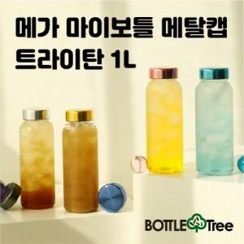

【상세/제작정보】 | <p><span style="font-size: 14pt;">* 배송비 (1박스 50개입) 택배 4,500원 별도 청구</span>&nbsp;</p>

【인쇄/포장옵션】 | 실크 / 포장지포장

【공급단가】 | 수량 | 50~ | 100~ | 500~ | 1,000~ | 3,000~
*VAT별도 | 단가 | 4,200원 | 4,040원 | 3,750원 | 3,670원 | 3,600원

【상품 URL】 | https://www.synergygift.co.kr:443/src/goods_detail.php?gdno=38158

